FORMULAIRE DECOUPE SM BOIS
 |  FORMULAIRE DE DECOUPE

 | ENTREPRISE |  | 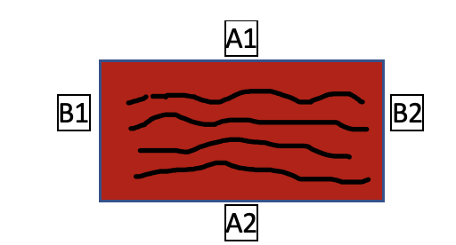 SCHEMA SENS DU FIL ET NOM DES CHANTS |  | PANNEAU :
 | NOM |  |  |  | Epaisseur :
 | PRENOM |  |  |  | CHANT :
 | ADRESSE |  |  |  | Epaisseur :
 | CODE POSTAL |  |  |  | CHANTIER :
 | VILLE
 | TELEPHONE
 | EMAIL
 |  | DECOUPE EN MIlLIMÈTRES |  |  | PLACAGE

 |  |  |  |  | Merci de remplir avec O pour OUI et N pour NON
 | REMARQUES / ETIQUETTES | LONGUEUR (Sens de Fil) A | LARGEUR B | Quantités | A1 | A2 | B1 | B2

1

24
⁉️ Attention : Affleurage 1,5 cm sur les 4 côtés et perte de 5 mm à chaque trait de scie
SM BOIS - BP4 - 77411 CLAYE SOUILLY CEDEX - ADRESSE POSTALE : 1 ROUTE DE LAGNY, 77410 VILLEVAUDE - SIRET 775 705 486 00014

